Email
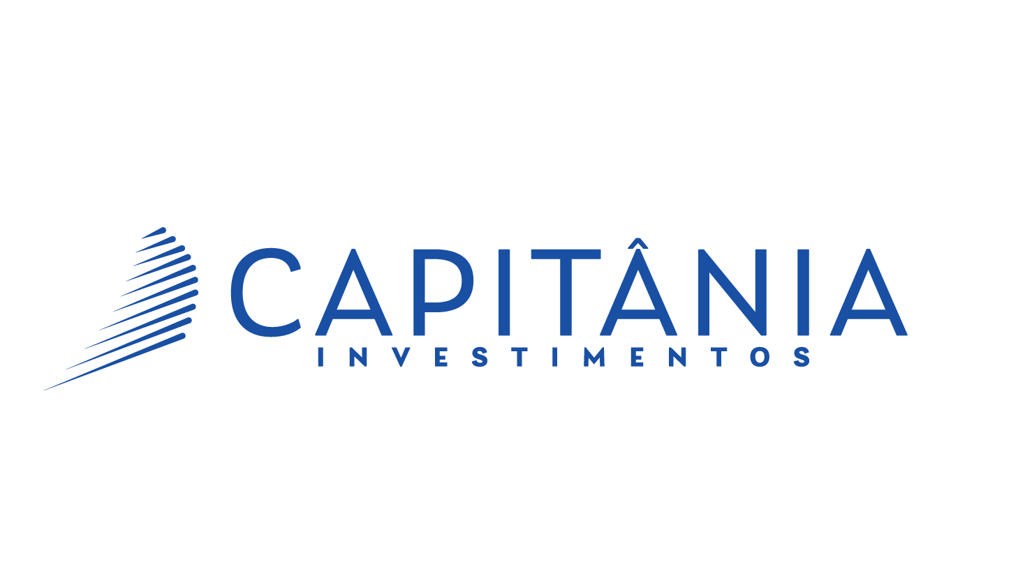

AQUILA 7 CP FIRF

Data | Cota | Retorno | CDI | CDI + 1.5% | % CDI | % CDI + 1.5%
17-Mar-25 | 1.39297310 | 0.09% | 0.05% | 0.05% | 187% | 167%
14-Mar-25 | 1.39169703 | 0.02% | 0.05% | 0.05% | 47% | 42%
13-Mar-25 | 1.39137469 | 0.09% | 0.05% | 0.05% | 177% | 158%
12-Mar-25 | 1.39016837 | 0.06% | 0.05% | 0.05% | 127% | 114%
11-Mar-25 | 1.38930151 | 0.12% | 0.05% | 0.05% | 244% | 218%

Referência |  | Retorno | CDI | CDI + 1.5% | % CDI | % CDI + 1.5%
Mar-25 |  | 0.59% | 0.44% | 0.50% | 134% | 119%
Últimos 30 dias |  | 1.30% | 1.03% | 1.16% | 126% | 112%
Últimos 90 dias |  | 2.55% | 3.02% | 3.40% | 85% | 75%
Últimos 180 dias |  | 5.05% | 5.70% | 6.49% | 89% | 78%
Últimos 360 dias |  | 10.71% | 11.10% | 12.77% | 96% | 84%
Ano 2025 |  | 2.50% | 2.46% | 2.77% | 102% | 91%
Ano 2024 |  | 11.26% | 10.92% | 12.60% | 103% | 89%
Ano 2023 |  | 8.17% | 13.05% | 14.72% | 63% | 55%
Acumulado² |  | 39.30% | 43.11% | 49.86% | 91% | 79%

Patrimônio Líquido (R$)
Hoje¹ |  |  | 41,789,193
Últimos 12 Meses (Média Diária)¹ |  |  | 39,728,903

¹Data de Referência: | 17-Mar-25
²Cota Inicial em: | 4-Feb-22

As informações contidas neste material são de caráter exclusivamente informativo. Fundos de investimento não contam com garantia do administrador do fundo, do gestor da carteira, de qualquer mecanismo de seguro ou, ainda, do Fundo Garantidor de Créditos – FGC. Rentabilidade passada não representa garantia de rentabilidade futura. "A rentabilidade divulgada não é líquida de impostos.“ Leia o prospecto e o regulamento antes de investir. A partir de 01/03/2021 o benchmark do fundo passou a ser IPCA + 5.25% a.a.

